信用交易
融资融券市场交易数据统计(2025-06-17)

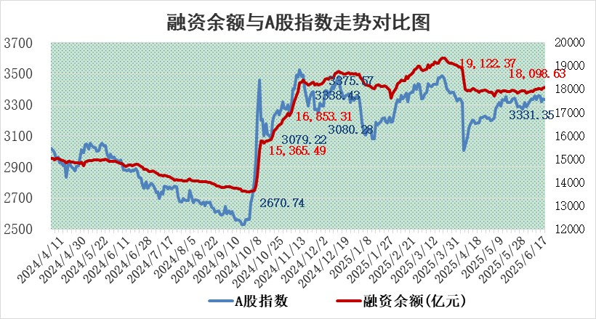
标的证券 | 融资融券余额（亿元） | 融资余额（亿元） | 融券余额（亿元） | 融资买入额（亿元） | 融资融券规模变化（亿元） | 融资余额增幅(‰) | 融券余额增幅(%)
统计数据 | 18,273.39 | 18,098.63 | 120.18 | 1,114.23 | 50.12 | 2.98 | -2.11

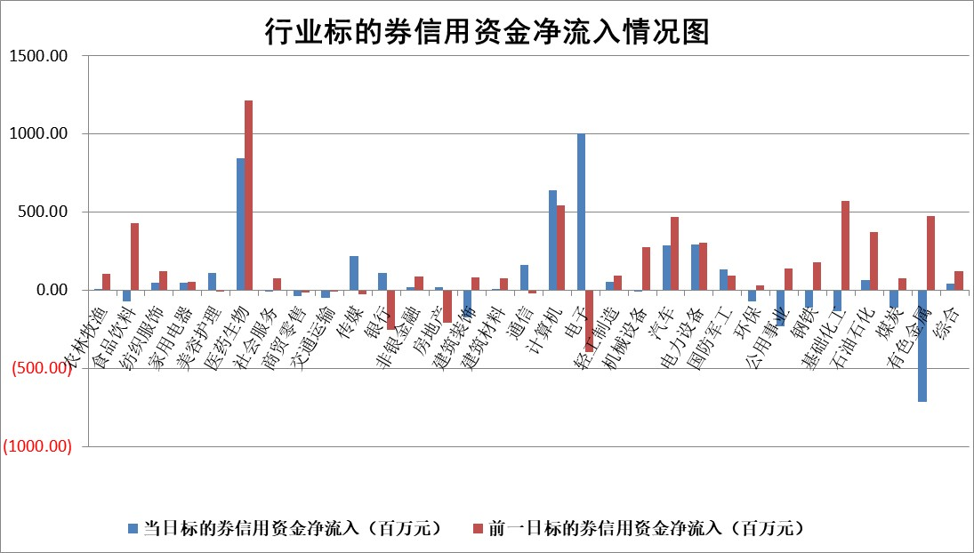

标的基金代码 | 标的基金简称 | 融资余额/市值(%) | 融资余额增幅(%) | 融资买入额/成交金额(%) | （融资余额净增额-融券余额净增额）/市值(‱) | 融券余额降幅(%) | ABS[（融资余额净增额-融券余额净增额）/市值净增额-1](%)
159902 | 华夏中小板ETF | 0.00 | 0.00 | 0.00 | 0.00 | 0.00 | 100.00
159915 | 易方达创业板ETF | 2.09 | 1.44 | 842632.01 | 3.04 | 22.11 | 107.34
159919 | 嘉实沪深300ETF | 0.63 | -0.01 | 1.17 | -0.06 | -5.22 | 98.91
159920 | 华夏恒生ETF | 30.60 | -1.28 | 14.47 | -39.65 | 0.20 | 94.42
159922 | 嘉实中证500ETF | 0.76 | -1.33 | 16.13 | -0.95 | 0.30 | 100.86
159925 | 南方沪深300ETF | 0.40 | 5.71 | 0.75 | 2.18 | 0.03 | 185.37
159928 | 消费ETF | 1.88 | 1.98 | 1.26 | 3.56 | -15.21 | 110.00
159934 | 易方达黄金ETF | 26.55 | -0.17 | 10.53 | -4.48 | 0.00 | 97.84
159939 | 全指信息技术ETF | 1.08 | -1.24 | 11.36 | -1.36 | 0.16 | 95.77
159940 | 全指金融地产ETF | 0.30 | 9.35 | 0.02 | 2.58 | 0.00 | 104.26
159995 | 半导体芯片ETF | 3.14 | 0.66 | 621.63 | 2.14 | 1.73 | 106.38
159997 | 天弘中证电子ETF | 0.73 | -4.15 | 4.33 | -3.16 | 0.19 | 83.00
159998 | 天弘中证计算机主题ETF | 1.34 | 0.11 | 0.11 | 0.15 | 0.00 | 100.29
510050 | 华夏上证50ETF | 1.90 | 3.17 | 380.57 | 5.56 | -12.14 | 55.10
510180 | 华安上证180ETF | 0.39 | 0.78 | 4.04 | 0.09 | -23.38 | 100.42
510880 | 华泰柏瑞红利ETF | 0.42 | -0.25 | 1.92 | -0.04 | 5.24 | 99.84
510900 | 易方达恒生H股ETF | 35.51 | 0.49 | 2.20 | 17.45 | 0.00 | 148.91
511010 | 5年期国债ETF | 27.24 | 938.59 | 26.20 | 2461.40 | 0.00 | 202547.44
511380 | 可转债及可交换债券ETF | 2.76 | 23.77 | 131.18 | 53.09 | 0.01 | 915.16
512000 | 全指证券ETF | 5.87 | -0.12 | 6.69 | -0.67 | 0.47 | 101.57
512010 | 沪深300医药卫生ETF | 4.85 | 3.24 | 130.89 | 15.41 | 3.83 | 115.00
512070 | 沪深300非银ETF | 2.30 | -5.11 | 499.66 | -12.41 | 0.00 | 321.62
512400 | 南方中证申万有色金属ETF | 1.40 | -6.14 | 0.84 | -9.49 | -4.88 | 88.54
512580 | 广发中证环保产业ETF | 0.77 | -1.02 | 0.07 | -0.79 | 0.00 | 102.96
512660 | 国泰中证军工ETF | 2.88 | 1.71 | 11.67 | 5.02 | 1.66 | 402.20
512800 | 华宝中证银行ETF | 4.18 | -0.23 | 1.58 | 0.67 | 4.73 | 99.67
512980 | 广发中证传媒ETF | 1.40 | 7.43 | 649.24 | 10.01 | 1.57 | 107.58
515030 | 华夏中证新能源汽车ETF | 1.69 | -0.10 | 3.73 | 0.09 | 2.96 | 99.56
515050 | 华夏中证5G通信主题ETF | 1.02 | -2.62 | 4.72 | -2.89 | -0.88 | 90.32
515070 | 华夏中证人工智能ETF | 2.41 | -1.73 | 4.29 | -4.23 | 0.00 | 91.79
标的股票比较指标 |  | 融资余额/流通A股市值(%) | 融资余额增幅(%) | 融资买入额/成交金额(%) | （融资余额净增额-融券余额净增额）/流通A股市值(‱) | 融券余额降幅(%) | ABS[（融资余额净增额-融券余额净增额）/流通A股市值净增额-1](%)
前十名标的个股 |  | 大理药业 | 工大科雅 | 立华股份 | 信宇人 | 乐惠国际 | 信宇人
 |  | 卓朗科技 | 悦康药业 | 新朋股份 | 贝隆精密 | 依米康 | 思泉新材
 |  | 鹏都农牧 | 信宇人 | 长高电新 | 海联金汇 | 瑞茂通 | 翔腾新材
 |  | 东旭光电 | 贝隆精密 | 中颖电子 | 工大科雅 | 金鹰重工 | 中熔电气
 |  | 威创股份 | 立华股份 | 浙江龙盛 | 泰山石油 | 智慧农业 | 司南导航
 |  | 海印股份 | 海联金汇 | 有方科技 | 曼恩斯特 | 岭南控股 | 东星医疗
 |  | 广汇汽车 | 川网传媒 | 物产中大 | 新北洋 | 生意宝 | 八亿时空
 |  | 首航高科 | 珠海冠宇 | 吉贝尔 | 森鹰窗业 | 四方达 | 井松智能
 |  | 超华科技 | 华光环能 | 哈铁科技 | 中科金财 | 天智航 | 京源环保
 |  | 联络互动 | 润本股份 | 银龙股份 | 有方科技 | 飞龙股份 | 深圳新星
后十名标的个股 |  | 中航产融 | 海正生材 | 天茂集团 | 华安鑫创 | 森特股份 | 西藏天路
 |  | 玉龙股份 | 捷强装备 | 天亿马 | 海正生材 | 东微半导 | 东芯股份
 |  | 江苏吴中 | 广晟有色 | 中航产融 | 万邦医药 | 爱旭股份 | 济川药业
 |  | 海南椰岛 | 盐津铺子 | 玉龙股份 | 广晟有色 | 亚光科技 | 龙头股份
 |  | 星光农机 | 万邦医药 | 江苏吴中 | 捷强装备 | 雷科防务 | 博力威
 |  | 帕瓦股份 | 东鹏饮料 | 海南椰岛 | 拓新药业 | 喜临门 | 葵花药业
 |  | 美尔雅 | 百洋医药 | 星光农机 | 标榜股份 | 精华制药 | 宇晶股份
 |  | 华西能源 | 华安鑫创 | 帕瓦股份 | 深圳新星 | 赣能股份 | 康华生物
 |  | 长园集团 | 热景生物 | 美尔雅 | 唯科科技 | 万祥科技 | 硕世生物
 |  | 金刚光伏 | 深圳新星 | 华西能源 | 中文在线 | 盈趣科技 | 耐科装备
说明：1.以上普通交易数据和信用交易数据皆以交易日收盘后数据为基准；2.上述标的证券总数据只计算标的证券市场总数据，不包括从标的证券中调出去标的证券数据，所以与交易所公布的总值略有不同； 3.上述行业采用申万一级行业分类；4.以上标的基金和标的个股中比较的6个指标值中：前5个（从左至右）为正向指标，值越大排名越靠前；第6个为逆向指标，值越小，排名越靠前；5.第6个指标中ABS[]表示求绝对值，其主要用于考量信用资金相对净流入对股价相对净变化的贡献程度；6.数据来源：wind，交易所。

 |  |  |  | 证券代码 | 新增融资余额 | 融资买入额 | 融资买入增幅前10
 |  | 1 | 西部建设 | 002302 | 80643953 | 177472374 | 41%
 |  | 2 | 天键股份 | 301383 | 27855096 | 56831811 | 39%
 |  | 3 | 井松智能 | 688251 | 7040854 | 13763946 | 27%
 |  | 4 | 国电电力 | 600795 | 116116226 | 151740647 | 23%
 |  | 5 | 华立科技 | 301011 | 9342856 | 31199107 | 23%
 |  | 6 | 捷邦科技 | 301326 | 9066090 | 22350547 | 22%
 |  | 7 | 海利尔 | 603639 | 19864834 | 35520613 | 20%
 |  | 8 | 华研精机 | 301138 | 7597460 | 13339451 | 16%
 |  | 9 | 鹏辉能源 | 300438 | 83773067 | 304558811 | 16%
 |  | 10 | 建科股份 | 301115 | 7106455 | 29879412 | 15%

